gorse
MacBook ⇒ VBox虚拟机 ⇒ /data/gorse/
■使用gorse推荐系统最大的问题是缓存使用内存一直增长，导致内存不足的问题

·方案1：mysql存储＋redis缓存
 | 优点：redis读取速度快
 | 缺点：占用内存，系统内存几乎都会被redis占用
 | 结论：内存问题无法得到解决。 |  | ⇒放弃

·方案2：mysql存储＋mongodb缓存
 | 优点：mongodb通过配置可以限制内存的使用
 | 缺点：当mongodb使用内存达到设置的最大内存的时候，推荐系统运行速度变慢
 | 结论：采用内存大一点的服务器，加上修改合适的配置应该可以正常运行。 |  |  | ⇒采用
mongodb配置最大内存：
storage:
wiredTiger:
engineConfig:
cacheSizeGB: 6
 |  | > mongodb需要独立使用一台服务器（4核＋32G？）
 |  | > 修改参数调整内存使用
 |  | > 定期从缓存中删除垃圾数据

gorse内存相关配置：
· cache_size
· positive_feedback_ttl
· item_ttl

数据对象设计
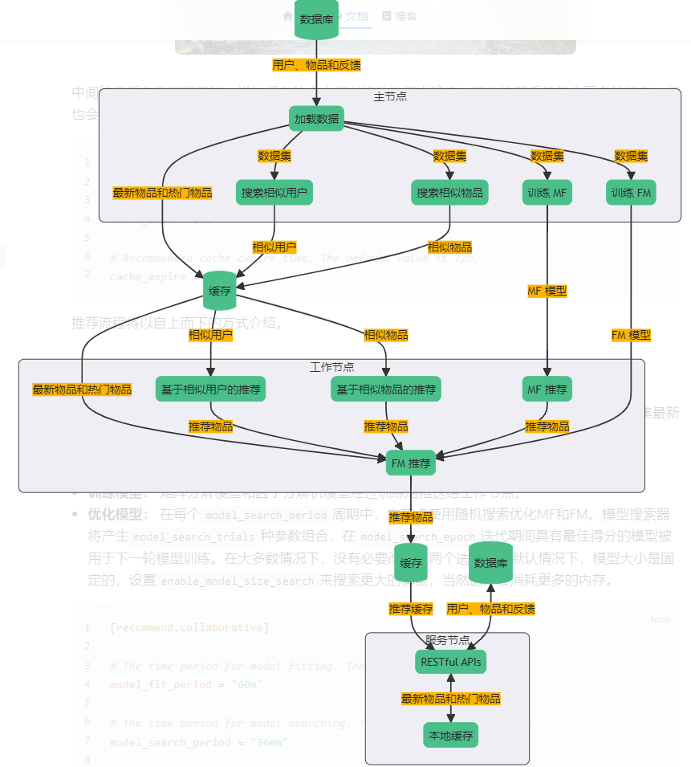
■配置项

 | https://gorse.io/zh/docs/master/config.html

■数据对象

设置为用户去过的所有国家 例如 ["中国","日本" ] ※相似用户算法使用。

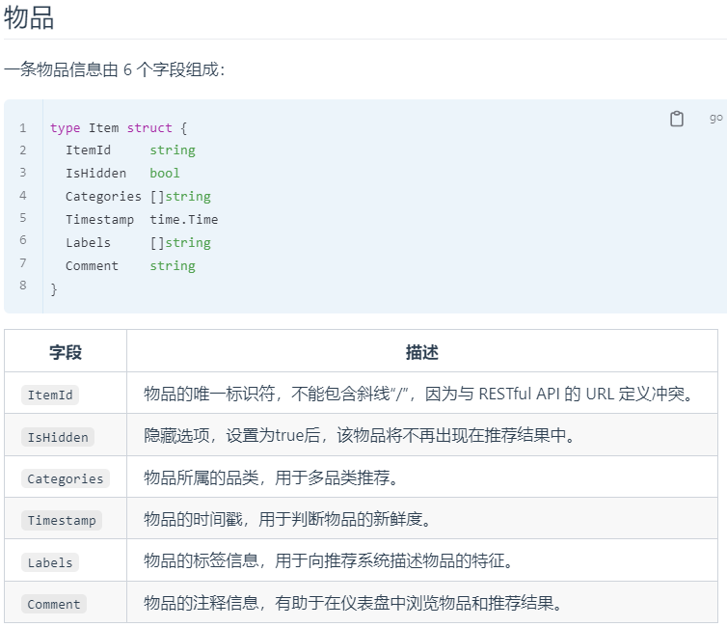

设置为["${国家}_${投稿分类}","${国家}","${投稿分类}"] 例如 ["日本_交友","日本","交友"]

设置为["${国家}_${投稿分类}","${用户添加的标签}"] 例如 ["日本_交友","东京交友","日本交友"] ※相似物品算法使用。

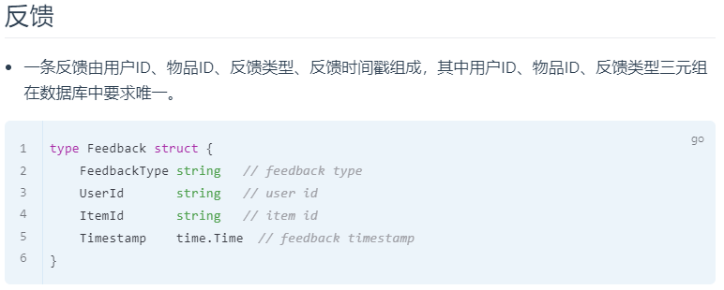

■推荐流程

